Консервная продукция
 | ОАО «Комбинат «Восток» Самые лучшие овощи на Ваши прилавки и к Вашему столу +375-232-90-46-38; +375 33 370-31-21 sales@vostoc.by
28.12.2022 г. |  |  |  |  |  |  |  | Транспорт= | 0.15 | RUB =
№ | Наименование продукции | Фото продукции | Вместимость | Масса брутто, г | Количество в упаковке, шт | Отпускная цена ФСО *без НДС | Отпускная цена ФСО *с НДС | Отпускная цена ФСН *без НДС | Отпускная цена ФСН *с НДС | Отпускная цена ФСА*
Консервы с использованием фасоли
1 | Фасоль с грибами в томатном соусе 4812089000842 | 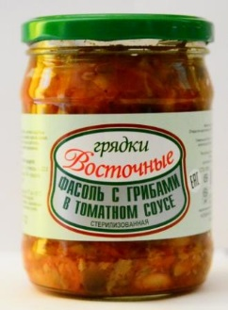 | 0,48л | 746 | 8 | 3.75 | 4.50 | 3.87 | 4.65 | 0.01
Вторые обеденные блюда
2 | Солянка овощно-грибная из свежей капусты 4812089000620 |  | 0,45 л | 746 | 8 | 2.90 | 3.48 | 3.02 | 3.63
Первые обеденные блюда
3 | Рассольник 4812089001047 | 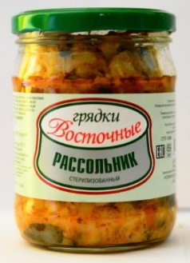 | 0,45л | 746 | 8 | 3.00 | 3.60 | 3.12 | 3.75

 | Телефоны отдела маркетинга и сбыта: +375-232-90-46-38; +375 33 370-31-21 Факс +375-232-90-47-95

